1.รวม
 | โครงการภายใต้เป้าหมายแผนแม่บทย่อย: 070203 ประสิทธิภาพการใช้พลังงานของประเทศเพิ่มขึ้น

กรุณา Log in เข้าระบบ eMENSCR ก่อนดำเนินการ Click ที่ link โครงการนั้น ๆ
หมายเหตุ : หากไม่ Login จะไม่สามารถดูรายละเอียดโครงการได้
โครงการที่ปรากฎเป็นโครงการที่ผ่านการอนุมัติจากผู้บริหาร (M7) ของหน่วยงานเท่านั้น (ข้อมูล ณ เดือนมิถุนายน 2566)

รหัสโครงการ | ชื่อโครงการ / การดำเนินงาน | ชื่อโครงการ / การดำเนินงาน | ยุทธศาสตร์ชาติที่เกี่ยวข้องโดยตรง (ข้อความ) | ปีงบประมาณ | วันที่เริ่มต้นโครงการ | วันที่สิ้นสุดโครงการ | หน่วยงานระดับกองหรือเทียบเท่า | หน่วยงานระดับกรมหรือเทียบเท่า | หน่วยงานระดับกระทรวงหรือเทียบเท่า | ประเภทโครงการ | องค์ประกอบ | ปัจจัย
EGAT-61-0011 | การพัฒนาโรงไฟฟ้าทดแทนโรงไฟฟ้าพระนครใต้ ระยะที่ 1 | การพัฒนาโรงไฟฟ้าทดแทนโรงไฟฟ้าพระนครใต้ ระยะที่ 1 | ด้านการสร้างความสามารถในการแข่งขัน | 2556 | กันยายน 2556 | มกราคม 2563 |  | การไฟฟ้าฝ่ายผลิตแห่งประเทศไทย | กระทรวงพลังงาน |  | 070203V01 | 070203V01F01
EGAT-61-0014 | การพัฒนาโรงไฟฟ้าทดแทนโรงไฟฟ้าบางปะกง เครื่องที่ 1-2 | การพัฒนาโรงไฟฟ้าทดแทนโรงไฟฟ้าบางปะกง เครื่องที่ 1-2 | ด้านการสร้างความสามารถในการแข่งขัน | 2556 | กุมภาพันธ์ 2556 | ตุลาคม 2563 |  | การไฟฟ้าฝ่ายผลิตแห่งประเทศไทย | กระทรวงพลังงาน |  | 070203V01 | 070203V01F01
พน 0302-61-0002 | เปิดประมูลแหล่งสัมปทานที่กำลังจะหมดอายุ (เอราวัณ บงกช) และกำหนดมาตรการเพื่อให้เกิดการผลิตต่อเนื่อง | เปิดประมูลแหล่งสัมปทานที่กำลังจะหมดอายุ (เอราวัณ บงกช) และกำหนดมาตรการเพื่อให้เกิดการผลิตต่อเนื่อง | ด้านการสร้างความสามารถในการแข่งขัน | 2558 | เมษายน 2558 | มีนาคม 2562 | กองแผนงานเชื้อเพลิงธรรมชาติ | กรมเชื้อเพลิงธรรมชาติ | กระทรวงพลังงาน |  | 070203V01 | 070203V01F01
พน 0407-61-0003 | โครงการส่งเสริมและสนับสนุนการพัฒนาระบบการขนส่งน้ำมันทางท่อ | โครงการส่งเสริมและสนับสนุนการพัฒนาระบบการขนส่งน้ำมันทางท่อ | ด้านการสร้างความสามารถในการแข่งขัน | 2558 | กันยายน 2558 | ตุลาคม 2564 | สำนักความปลอดภัยธุรกิจน้ำมัน | กรมธุรกิจพลังงาน | กระทรวงพลังงาน |  | 070203V03 | 070203V03F01
พน 0302-62-0001 | การดำเนินการให้ประเทศเข้าร่วมเป็นสมาชิกเครือข่ายองค์กรเพื่อความโปร่งใสในอุตสาหกรรมสกัดทรัพยากรธรรมชาติ (The Extractive Industries Transparency Initiative: EITI) | การดำเนินการให้ประเทศเข้าร่วมเป็นสมาชิกเครือข่ายองค์กรเพื่อความโปร่งใสในอุตสาหกรรมสกัดทรัพยากรธรรมชาติ (The Extractive Industries Transparency Initiative: EITI) | ด้านการสร้างความสามารถในการแข่งขัน | 2560 | กันยายน 2560 | กันยายน 2565 | กองแผนงานเชื้อเพลิงธรรมชาติ | กรมเชื้อเพลิงธรรมชาติ | กระทรวงพลังงาน |  | 070203V01 | 070203V01F01
พน 0306-62-0002 | ค่าใช้จ่ายในการติดตาม ตรวจสอบการบริหารจัดการการสำรวจและผลิตปิโตรเลียมในพื้นที่พัฒนาร่วมไทย-มาเลเซีย | ค่าใช้จ่ายในการติดตาม ตรวจสอบการบริหารจัดการการสำรวจและผลิตปิโตรเลียมในพื้นที่พัฒนาร่วมไทย-มาเลเซีย | ด้านการสร้างความสามารถในการแข่งขัน | 2560 | ตุลาคม 2559 | กันยายน 2563 | สำนักบริหารกิจการปิโตรเลียมระหว่างประเทศ | กรมเชื้อเพลิงธรรมชาติ | กระทรวงพลังงาน |  | 070203V04 | 070203V04F01
EGAT-62-0002 | แผนปฎิบัติการโครงการ FSRU ในพื้นที่อ่าวไทยตอนบน [F-1] สำหรับรองรับการนำเข้า LNG ในปริมาณ 5 ล้านตันต่อปี | แผนปฎิบัติการโครงการ FSRU ในพื้นที่อ่าวไทยตอนบน [F-1] สำหรับรองรับการนำเข้า LNG ในปริมาณ 5 ล้านตันต่อปี | ด้านการสร้างความสามารถในการแข่งขัน | 2560 | ธันวาคม 2559 | มีนาคม 2567 |  | การไฟฟ้าฝ่ายผลิตแห่งประเทศไทย | กระทรวงพลังงาน |  | 070203V03 | 070203V03F03
อก 0309-61-0027 | เพิ่มประสิทธิภาพหม้อน้ำในภาคอุตสาหกรรม | เพิ่มประสิทธิภาพหม้อน้ำในภาคอุตสาหกรรม | ด้านการสร้างการเติบโตบนคุณภาพชีวิตที่เป็นมิตรต่อสิ่งแวดล้อม | 2561 | ธันวาคม 2560 | กันยายน 2561 | กองยุทธศาสตร์และแผนงาน | กรมโรงงานอุตสาหกรรม | กระทรวงอุตสาหกรรม |  | 070203V04 | 070203V04F01
พน 0605-61-0004 | การศักยภาพแหล่งผลิตไฟฟ้ารายภาค และต้นทุนไฟฟ้ารายภาคที่แท้จริง รวมทั้งการจัดหาและสำรองเชื้อเพลิงทั้งระบบ | การศักยภาพแหล่งผลิตไฟฟ้ารายภาค และต้นทุนไฟฟ้ารายภาคที่แท้จริง รวมทั้งการจัดหาและสำรองเชื้อเพลิงทั้งระบบ | ด้านการสร้างการเติบโตบนคุณภาพชีวิตที่เป็นมิตรต่อสิ่งแวดล้อม | 2561 | มกราคม 2561 | มีนาคม 2562 | สำนักนโยบายไฟฟ้า | สำนักงานนโยบายและแผนพลังงาน | กระทรวงพลังงาน |  | 070203V01 | 070203V01F01
พน 0402-61-0002 | โครงการติดตามผลการดำเนินงานตามแผนบริหารจัดการน้ำมันเชื้อเพลิง (Oil Plan 2018) | โครงการติดตามผลการดำเนินงานตามแผนบริหารจัดการน้ำมันเชื้อเพลิง (Oil Plan 2018) | ด้านการสร้างการเติบโตบนคุณภาพชีวิตที่เป็นมิตรต่อสิ่งแวดล้อม | 2561 | ตุลาคม 2560 | กันยายน 2561 | กองแผนงาน | กรมธุรกิจพลังงาน | กระทรวงพลังงาน |  | 070203V03 | 070203V03F01
พน 0401-61-0001 | โครงการประชาสัมพันธ์แผนบริหารจัดการนามันเชื้อเพลิงเพื่อเพิ่มประสิทธิภาพ ประจำปี 2561 | โครงการประชาสัมพันธ์แผนบริหารจัดการนามันเชื้อเพลิงเพื่อเพิ่มประสิทธิภาพ ประจำปี 2561 | ด้านการสร้างความสามารถในการแข่งขัน | 2561 | ตุลาคม 2560 | มกราคม 2562 | สำนักบริหารกลาง | กรมธุรกิจพลังงาน | กระทรวงพลังงาน |  | 070203V05 | 070203V05F03
พน 0603-61-0008 | โครงการปรับประมาณการความต้องการใช้เชื้อเพลิง(BAU)ให้สอดคล้องกับสถานการณ์ปัจจุบัน | โครงการปรับประมาณการความต้องการใช้เชื้อเพลิง(BAU)ให้สอดคล้องกับสถานการณ์ปัจจุบัน | ด้านการสร้างการเติบโตบนคุณภาพชีวิตที่เป็นมิตรต่อสิ่งแวดล้อม | 2561 | ตุลาคม 2560 | กันยายน 2561 | ศูนย์พยากรณ์และสารสนเทศพลังงาน | สำนักงานนโยบายและแผนพลังงาน | กระทรวงพลังงาน |  | 070203V01 | 070203V01F02
พน 0202-62-0001 | การปรับลดระยะเวลาการจัดทำและอนุมัติ SEA EIA EHIA | การปรับลดระยะเวลาการจัดทำและอนุมัติ SEA EIA EHIA | ด้านการสร้างความสามารถในการแข่งขัน | 2561 | ตุลาคม 2560 | ธันวาคม 2563 | สำนักนโยบายและยุทธศาสตร์ | สำนักงานปลัดกระทรวงพลังงาน | กระทรวงพลังงาน |  | 070203V01 | 070203V01F01
พน 0307-62-0001 | โครงการเพิ่มประสิทธิภาพ ระบบฐานข้อมูล และโปรแกรมรับส่งข้อมูลอิเล็กทรอนิกส์ผ่านระบบ NSW ในการพิจารณาและแจ้งผลการพิจารณาตามมาตรา 70 แห่งพระราชบัญญัติปิโตรเลียม พ.ศ. 2514 (2562) | โครงการเพิ่มประสิทธิภาพ ระบบฐานข้อมูล และโปรแกรมรับส่งข้อมูลอิเล็กทรอนิกส์ผ่านระบบ NSW ในการพิจารณาและแจ้งผลการพิจารณาตามมาตรา 70 แห่งพระราชบัญญัติปิโตรเลียม พ.ศ. 2514 (2562) | ด้านการสร้างความสามารถในการแข่งขัน | 2561 | กันยายน 2561 | สิงหาคม 2562 | สำนักบริหารสัมปทานปิโตรเลียม | กรมเชื้อเพลิงธรรมชาติ | กระทรวงพลังงาน |  | 070203V05 | 070203V05F03
อก 0309-62-0003 | ศึกษาแนวทางการบูรณาการระหว่างกรมโรงงานอุตสาหกรรมและกรมพัฒนาพลังงานทดแทนและอนุรักษ์พลังงานโดยใช้กลไกการรับรองอุตสาหกรรมสีเขียว (Green Industry) | ศึกษาแนวทางการบูรณาการระหว่างกรมโรงงานอุตสาหกรรมและกรมพัฒนาพลังงานทดแทนและอนุรักษ์พลังงานโดยใช้กลไกการรับรองอุตสาหกรรมสีเขียว (Green Industry) | ด้านการสร้างการเติบโตบนคุณภาพชีวิตที่เป็นมิตรต่อสิ่งแวดล้อม | 2561 | กุมภาพันธ์ 2561 | กุมภาพันธ์ 2562 | กองยุทธศาสตร์และแผนงาน | กรมโรงงานอุตสาหกรรม | กระทรวงอุตสาหกรรม |  | 070203V04 | 070203V04F01
พน 0306-62-0003 | กำหนด Roadmap ในการพัฒนาแหล่ง TCOCA | กำหนด Roadmap ในการพัฒนาแหล่ง TCOCA | ด้านการสร้างความสามารถในการแข่งขัน | 2561 | เมษายน 2561 | ธันวาคม 2562 | สำนักบริหารกิจการปิโตรเลียมระหว่างประเทศ | กรมเชื้อเพลิงธรรมชาติ | กระทรวงพลังงาน |  | 070203V01 | 070203V01F01
อก 0309-62-0004 | วิศวกรรมเชิงลึกเพื่อเพิ่มประสิทธิภาพพลังงานความร้อนในโรงงานอุตสาหกรรม | วิศวกรรมเชิงลึกเพื่อเพิ่มประสิทธิภาพพลังงานความร้อนในโรงงานอุตสาหกรรม | ด้านการสร้างการเติบโตบนคุณภาพชีวิตที่เป็นมิตรต่อสิ่งแวดล้อม | 2561 | กุมภาพันธ์ 2561 | กุมภาพันธ์ 2562 | กองยุทธศาสตร์และแผนงาน | กรมโรงงานอุตสาหกรรม | กระทรวงอุตสาหกรรม |  | 070203V04 | 070203V04F01
พน 0307-62-0003 | โครงการจัดทำระบบค่าใช้จ่ายในการประกอบกิจการปิโตรเลียม และ ผลประโยชน์ตอบแทนพิเศษ(SRB) ผ่าน Web Application | โครงการจัดทำระบบค่าใช้จ่ายในการประกอบกิจการปิโตรเลียม และ ผลประโยชน์ตอบแทนพิเศษ(SRB) ผ่าน Web Application | ด้านการสร้างความสามารถในการแข่งขัน | 2561 | กันยายน 2561 | กันยายน 2562 | สำนักบริหารสัมปทานปิโตรเลียม | กรมเชื้อเพลิงธรรมชาติ | กระทรวงพลังงาน |  | 070203V03 | 070203V03F03
อก 0309-62-0006 | นำร่องขยายผลการเพิ่มประสิทธิภาพหม้อน้ำโดยวิศวกรด้านหม้อน้ำหรือวิศวกรพลังงาน | นำร่องขยายผลการเพิ่มประสิทธิภาพหม้อน้ำโดยวิศวกรด้านหม้อน้ำหรือวิศวกรพลังงาน | ด้านการสร้างการเติบโตบนคุณภาพชีวิตที่เป็นมิตรต่อสิ่งแวดล้อม | 2561 | กุมภาพันธ์ 2561 | กุมภาพันธ์ 2562 | กองยุทธศาสตร์และแผนงาน | กรมโรงงานอุตสาหกรรม | กระทรวงอุตสาหกรรม |  | 070203V04 | 070203V04F01
อก 0309-62-0007 | พัฒนาประสิทธิภาพหม้อน้ำสำหรับโรงงานขนาดกลางและขนาดย่อม (Boiler efficiency for SMEs) | พัฒนาประสิทธิภาพหม้อน้ำสำหรับโรงงานขนาดกลางและขนาดย่อม (Boiler efficiency for SMEs) | ด้านการสร้างการเติบโตบนคุณภาพชีวิตที่เป็นมิตรต่อสิ่งแวดล้อม | 2561 | กุมภาพันธ์ 2561 | กุมภาพันธ์ 2562 | กองยุทธศาสตร์และแผนงาน | กรมโรงงานอุตสาหกรรม | กระทรวงอุตสาหกรรม |  | 070203V04 | 070203V04F01
อก 0309-62-0008 | การยกระดับประสิทธิภาพพลังงานหม้อต้มที่ใช้ของเหลวเป็นสื่อนำความร้อนในภาคอุตสาหกรรม | การยกระดับประสิทธิภาพพลังงานหม้อต้มที่ใช้ของเหลวเป็นสื่อนำความร้อนในภาคอุตสาหกรรม | ด้านการสร้างการเติบโตบนคุณภาพชีวิตที่เป็นมิตรต่อสิ่งแวดล้อม | 2561 | ตุลาคม 2560 | กันยายน 2561 | กองยุทธศาสตร์และแผนงาน | กรมโรงงานอุตสาหกรรม | กระทรวงอุตสาหกรรม |  | 070203V04 | 070203V04F01
อก 0309-62-0009 | ศึกษาความเป็นไปได้ในการจัดทำมาตรฐานประสิทธิภาพพลังงานของกรมโรงงานอุตสาหกรรม (Factory Energy Code) | ศึกษาความเป็นไปได้ในการจัดทำมาตรฐานประสิทธิภาพพลังงานของกรมโรงงานอุตสาหกรรม (Factory Energy Code) | ด้านการสร้างการเติบโตบนคุณภาพชีวิตที่เป็นมิตรต่อสิ่งแวดล้อม | 2561 | ตุลาคม 2560 | กันยายน 2561 | กองยุทธศาสตร์และแผนงาน | กรมโรงงานอุตสาหกรรม | กระทรวงอุตสาหกรรม |  | 070203V04 | 070203V04F01
อก 0309-62-0010 | เพิ่มประสิทธิภาพระบบไอน้ำสำหรับโรงไฟฟ้าชีวมวล | เพิ่มประสิทธิภาพระบบไอน้ำสำหรับโรงไฟฟ้าชีวมวล | ด้านการสร้างการเติบโตบนคุณภาพชีวิตที่เป็นมิตรต่อสิ่งแวดล้อม | 2561 | ตุลาคม 2560 | กันยายน 2561 | กองยุทธศาสตร์และแผนงาน | กรมโรงงานอุตสาหกรรม | กระทรวงอุตสาหกรรม |  | 070203V04 | 070203V04F03
พน 0604-62-0001 | การศึกษาทบทวนค่าใช้จ่ายในการดำเนินการของก๊าซธรรมชาติสำหรับยานยนต์ (NGV) | การศึกษาทบทวนค่าใช้จ่ายในการดำเนินการของก๊าซธรรมชาติสำหรับยานยนต์ (NGV) | ด้านการสร้างความสามารถในการแข่งขัน | 2561 | มิถุนายน 2561 | ตุลาคม 2561 | สำนักนโยบายปิโตรเลียมและปิโตรเคมี | สำนักงานนโยบายและแผนพลังงาน | กระทรวงพลังงาน |  | 070203V03 | 070203V03F03
พน 0601-62-0001 | โครงการประชาสัมพันธ์เสริมสร้างความรู้และความเข้าใจแผนการพัฒนากำลังผลิตไฟฟ้าของประเทศ (PDP) | โครงการประชาสัมพันธ์เสริมสร้างความรู้และความเข้าใจแผนการพัฒนากำลังผลิตไฟฟ้าของประเทศ (PDP) | ด้านการสร้างการเติบโตบนคุณภาพชีวิตที่เป็นมิตรต่อสิ่งแวดล้อม | 2561 | กุมภาพันธ์ 2561 | กรกฎาคม 2562 | สำนักบริหารกลาง | สำนักงานนโยบายและแผนพลังงาน | กระทรวงพลังงาน |  | 070203V05 | 070203V05F01
...

3.Pivot VC
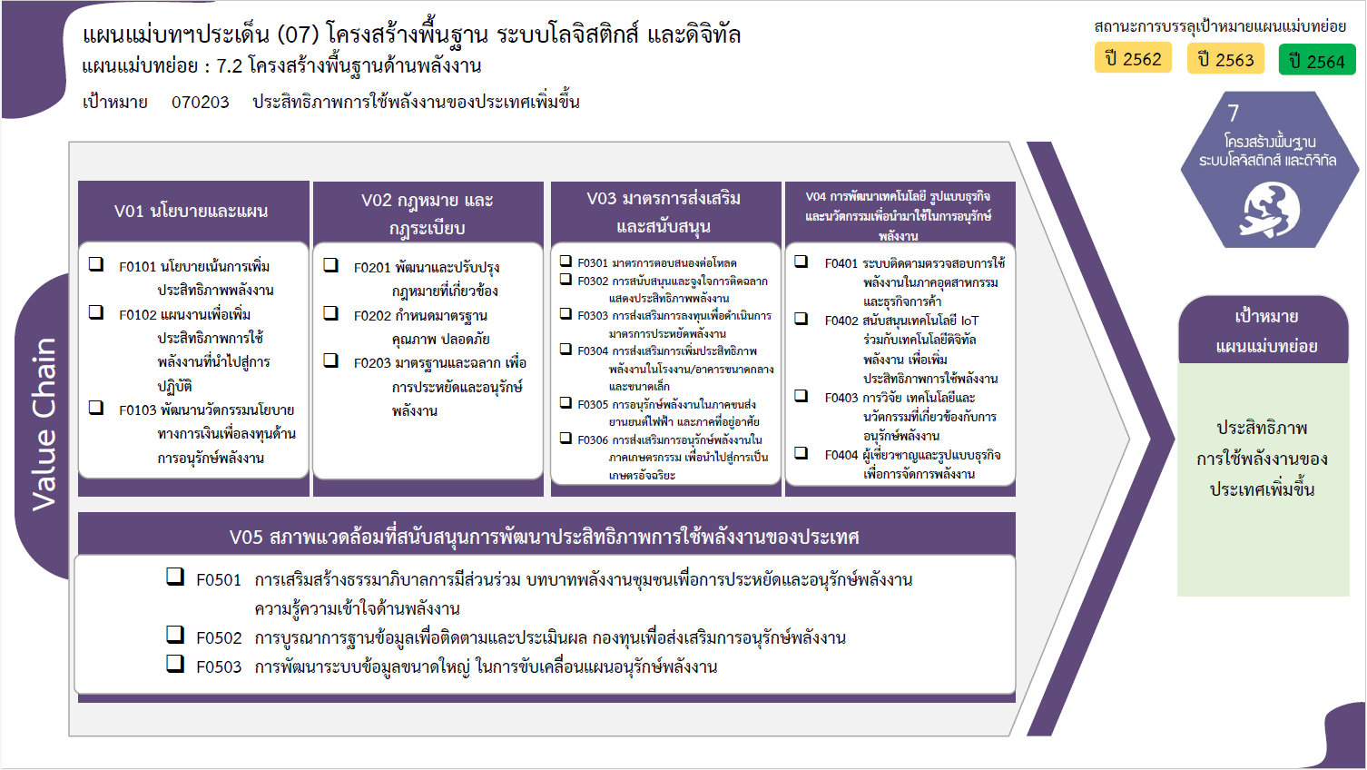
...
2562 | 2563 | 2564 | 2565 | 2566 | รวมจำนวนโครงการทั้งหมด
2 | 9 | 9 | 8 | 6 | 46
 | 3 | 8 | 7 | 4 | 31
1 | 4 | 1 | 1 | 2 | 11
1 | 2 |  |  |  | 4
31 โครงการ
8 โครงการ
5 โครงการ
17 โครงการ
1 | 1 | 10 | 12 | 7 | 31
11 โครงการ
18 โครงการ
4 โครงการ
9 โครงการ
1 |  | 5 | 1 | 1 | 8
5 โครงการ
26 โครงการ
 | 1 | 4 | 10 | 3 | 18
11 โครงการ
2 โครงการ
 |  | 1 | 1 | 3 | 5
4 โครงการ
12 โครงการ
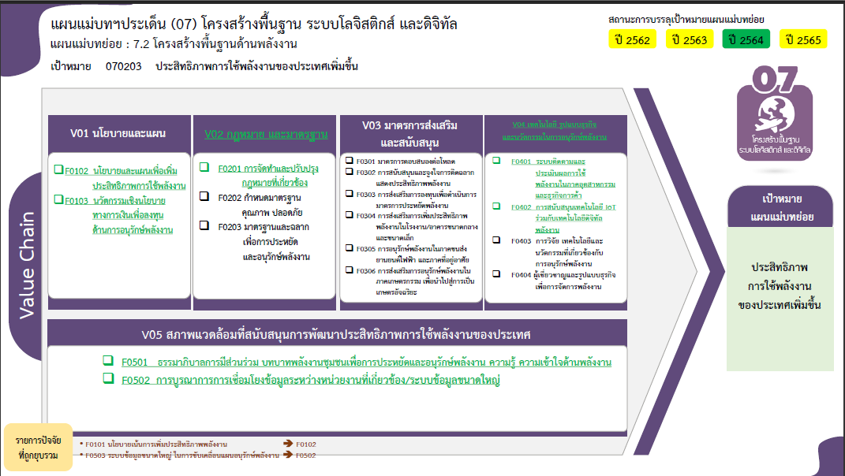
16 | 6 | 8 | 11 | 12 | 60
2 โครงการ
1 โครงการ
1 | 1 |  |  |  | 5
2 |  |  |  | 2 | 4
6 | 4 | 3 | 5 | 4 | 26
26 โครงการ
3 |  | 4 | 4 |  | 11
4 โครงการ
3 |  | 1 | 2 | 6 | 12
8 โครงการ
รวมทั้งสิ้น 204 โครงการ
1 | 1 |  |  |  | 2
3 | 6 | 5 | 1 | 5 | 29
2 | 3 | 1 | 1 | 2 | 17
1 | 2 | 3 |  | 3 | 9
 |  | 1 |  |  | 2
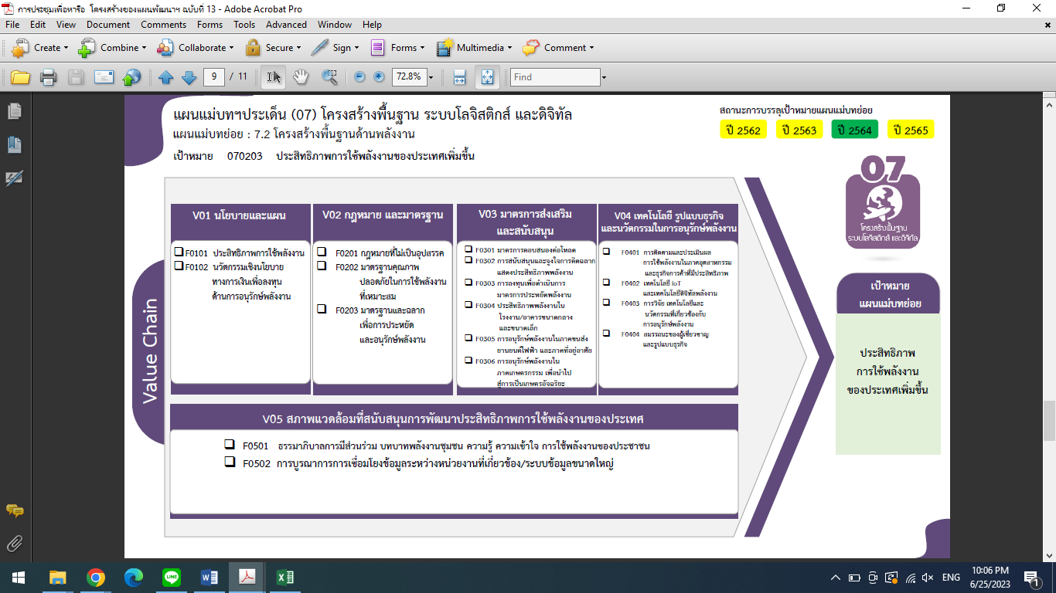
 | 1 |  |  |  | 1
11 | 10 | 5 | 9 |  | 38
8 | 4 | 5 | 8 |  | 26
2 | 2 |  |  |  | 4
1 | 4 |  | 1 |  | 8
42 โครงการ
8 โครงการ
5 โครงการ
33 | 32 | 37 | 41 | 30 | 204
4 โครงการ
17 โครงการ
4 โครงการ
26 โครงการ
9 โครงการ
18 โครงการ
11 โครงการ
2 โครงการ
5 โครงการ
12 โครงการ
1 โครงการ

2 โครงการ

26 โครงการ
12 โครงการ

รวมทั้งสิ้น 204 โครงการ

